画面フロー
タイトル画面

 | ・いずれのキーを押してメインメニューへ

メインメニュー
オプション
 |  | ・オプションを押してオプションへ

 |  | ・戻る／設定完了を押してメインメニューへ
・ゲーム開始を押してゲームが始まる

ゲーム画面

統計画面

タイトル画面
タイトル画面

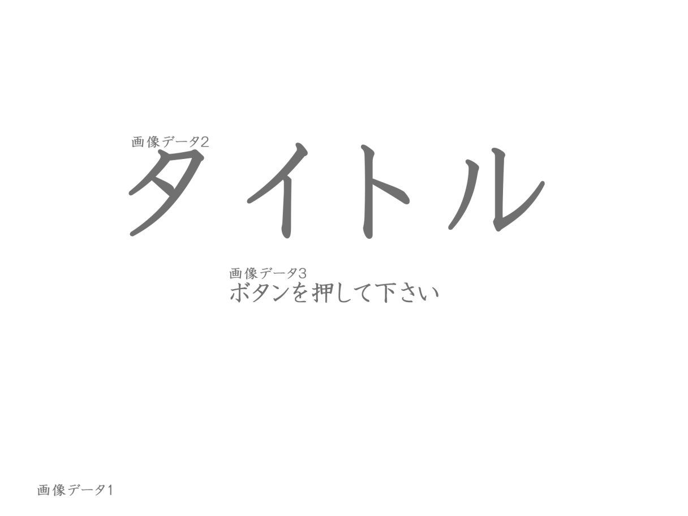
 |  |  |  | ・動作提示が点滅している
 |  |  |  | ・ボタンを押してメインメニューへ
 |  |  |  | ・動作しなくてもこのままタイトル画面に残る

 | グラフィックデータ
 | 名称 | 対応名 | ファイル名 | サイズ | 場所
 | 背景 | 画像データ１ | Back_Ground1.png | 1280x320 | 未定
 | タイトル | 画像データ２ | Title1.png | 630x65 | 未定
 | 動作提示 | 画像データ３ | Press_to_Start.png | 1980x1080 | 0,0

 | サウンドデータ
 | 名称 | ファイル名
 |  | Theme_1.mp3

